Sheet1
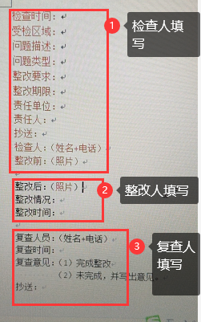
问题描述：
问题类型：
责任单位：
工作区域：
整改期限：
责任人：
 | 整改前图片
 | 整改后图片
整改情况：
整改时间：
检查人：
检查时间：
确认人：
确认时间
抄送人：

